修改
宁波品秀美容科技有限公司 宁波高新区江南路1528号高新科技广场2号楼10楼 电话：0574-27889688 传真：0574-27889655 sales@hair-brushes.com lucky@jsiu.com
订单
供货商： | 盐城市艳丽工艺品有限公司 |  |  |  | 订单号 | NW-GRAY3
电话： | 0574-27889688 |  |  |  | 日期 | 2025年09月03日
联系人： | 小张 |  |  |  | 订单安排人 | 郑遥杰
产品编号 | 产品图片 | 描述 | 数量/个 | 单价 | 金额 | 包装方式
NW-GRAY3 | 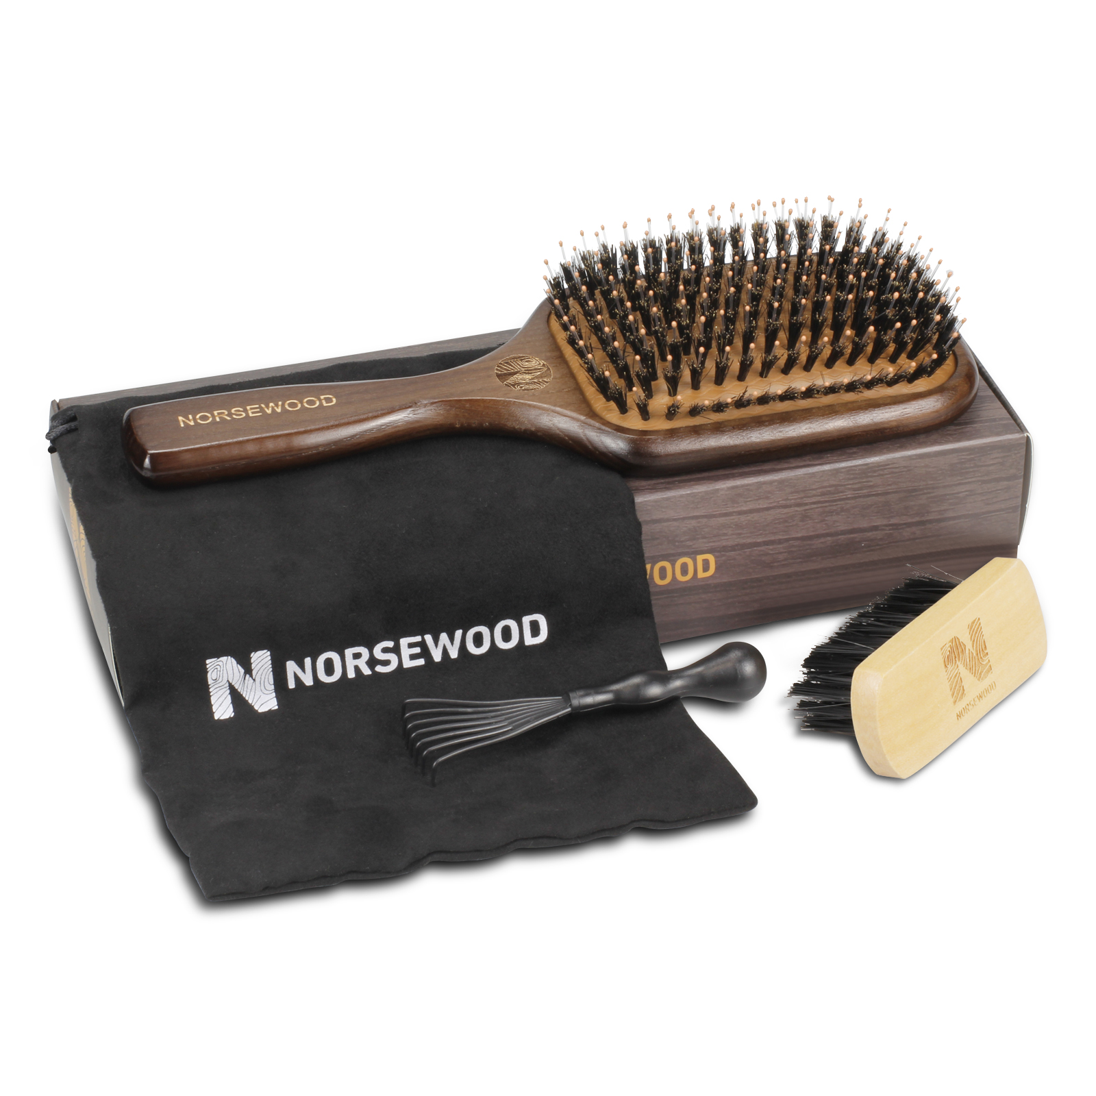 | 灰色榉木木针气垫梳，附清洁刷、雪梨纸、logo贴纸和鹿皮绒收缩袋 | 0PCS | ¥2.93 |  | 散货

 | 以上价格含税运含包装
进仓地址： | 浙江省宁波市海曙区高桥镇秀丰路67号1栋2楼，小张 18668289261
付款方式: | 款到发货 |  |  |  | 色卡 | Logo
交货时间: | 2025年09月18日
箱规:
产前确认样:
出货样:
注意事项:

 | 宁波品秀美容科技有限公司 |  |  | 盐城市艳丽工艺品有限公司
 | ---------------------- |  |  | ----------------------

